Список ошибок
 | Подсказка | Пример | Ошибка 1 | Ошибка 2 | Ошибка 3 | ...
Заголовок | Что? Где? Когда? | Ошибка оформления заказа | Ошибка оформления заказа | Ошибка безопасности
Описание | Основная информация об ошибке | Запрос к платежному сервису был отправлен некорректно | Поля "Имя", "Телефон" не имеет достаточного контроля введенной информации. | Есть доступ к странице для авторизации администратора (однако, базовые пароли не подходят)
Шаги воспроизведения | Как повторить ошибку? | 1 Добавить товар 2 перейти в корзину 3 перейти к оформлению 4 заполнить поля 5 нажать перейти к оплате | 1. Добавить товар в корзину; 2. Перейти в корзину; 3 Заполнить поля для оформления заказа; 4. Заполнить поля | 1. В адресной строке браузера введите https://www.pryazha.su/bitrix/admin/; 2. Сайт запросит логин и пароль для доступа администратора
Фактический результат | Что происходит после воспроизведения шагов? | Запрос к платежному сервису был отправлен некорректно | При заполнении поля "Телефон" возможно ввести любую комбинацию цифр любой длинны, при заполнении поля "Имя" возможно ввести цифры вместо букв и оформить заказ | При вводе в адресной строке браузера https://www.pryazha.su/bitrix/admin/ сайт предлагает ввести логин и пароль для доступа администратора
Ожидаемый результат | Как должно быть? | Откроется страница для ввода карты | Все поля ("Имя", "Телефон") обязательны к заполнению и имеют контроль за введенной информацией (для поля "Имя": только буквы; для поля "Телефон": только комбинация из 12 цифр) | Нет возможности получить доступ к странице для входа как администратор
Дополнительная информация | Скриншоты, видео и тому подобное | Скриншот страницы с ошибкой | 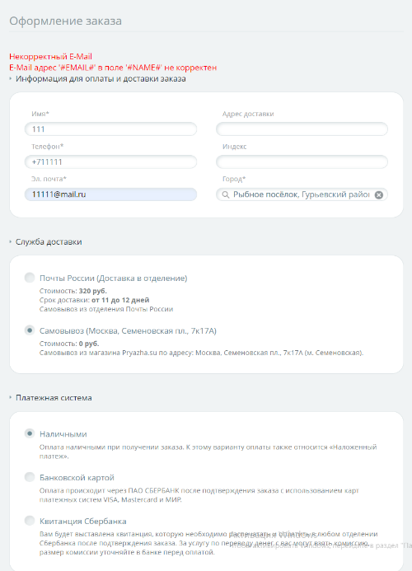 | 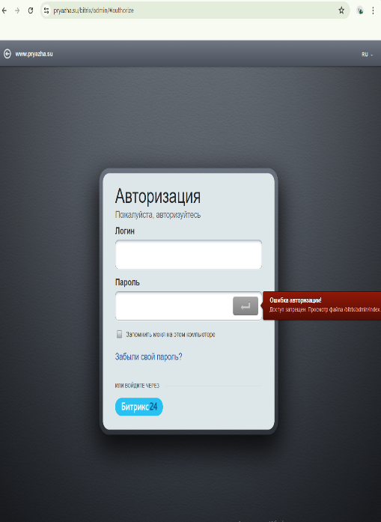
КРИТИЧЕСКАЯ |  | КРИТИЧЕСКАЯ | ОБЫЧНАЯ | ОБЫЧНАЯ
ОБЫЧНАЯ
НЕ КРЕТИЧЕСКАЯ
ИСПРАВЛЕНО

